상품제안서
[액센] MP300 자석 탈부착식 고속무선충전 마우스패드 1P | 상품코드: F31184

 |  |  |  |  |  |  | 02-412-0044 | www.easy1.co.kr
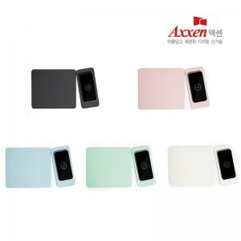

【상세/제작정보】 | <p><b><span style="font-size: 12pt;">* 배송비- 1박스 20개/ 5000원 별도</span></b></p><p><b><span style="font-size: 12pt;">*&nbsp;</span><span style="font-size: 12pt;">컬러인쇄(~12cm²) 개당 500원, 컬러인쇄(13~25cm²) 개당 700원</span></b></p><p><b><span style="font-size: 12pt;">*&nbsp;</span><span style="font-size: 12pt;">50개 미만 주문시,</span></b></p><p><b><span style="font-size: 12pt;">레이저인쇄 통합 5만원, 컬러인쇄(~12cm²) 통합 6만원, 컬러인쇄(13~25cm²) 통합 9만원</span></b></p><p><b><br></b></p><p><b><span style="font-size: 12pt;">** 모든금액 부가세별도​</span></b></p>

【인쇄/포장옵션】 | 레이저, 풀칼라 / 포장지포장

【공급단가】 | 수량 | 50~ | 100~ | 500~ | 1,000~ | 2,000~
*VAT별도 | 단가 | 13,630원 | 13,400원 | 13,060원 | 12,840원 | 12,500원

【상품 URL】 | https://dev.easy1.co.kr:443/src/goods_detail.php?gdno=31184

